상품제안서
인견한지 흑선 독판 전통부채 (대/중/소) | 상품코드: S19831

 |  |  |  |  |  |  | 02-713-8555 | www.synergygift.co.kr
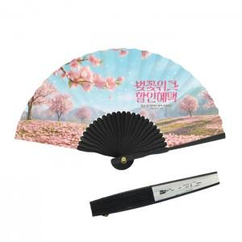

【상세/제작정보】

【인쇄/포장옵션】 | [부채면] 200개 미만 풀컬러, [부채면] 500개 미만 풀컬러, [부채면] 1000개 미만 풀컬러, [부채면] 1000개 이상 풀컬러, [손잡이] 실크 / 포장불가능

【공급단가】 | 수량 | 100~ | 300~ | 500~ | 1,000~ | 3,000~
*VAT별도 | 소 | 3,380원 | 3,070원 | 2,920원 | 2,850원 | 2,680원
 | 중 | 3,770원 | 3,440원 | 3,270원 | 3,190원 | 3,020원
 | 대 | 4,030원 | 3,690원 | 3,510원 | 3,420원 | 3,240원

【상품 URL】 | https://www.synergygift.co.kr:443/src/goods_detail.php?gdno=19160

